Sheet1
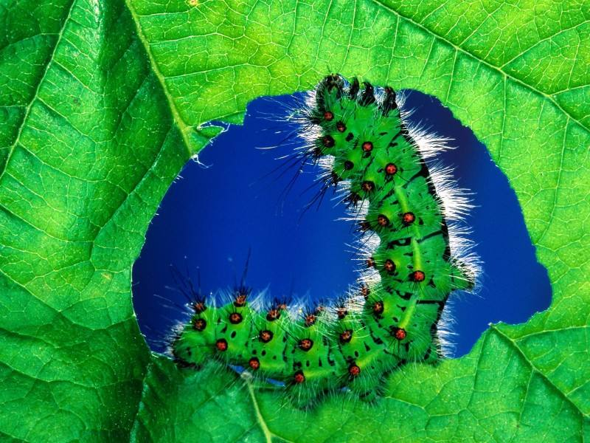
七星瓢虫 |  | 投放种子
洋辣子 | 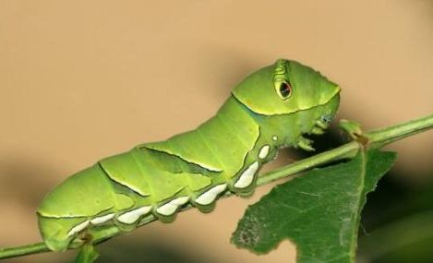 | 在废弃暗淡的树叶上出现，吐圆珠攻击，圆珠是单个的或者散花

